to do
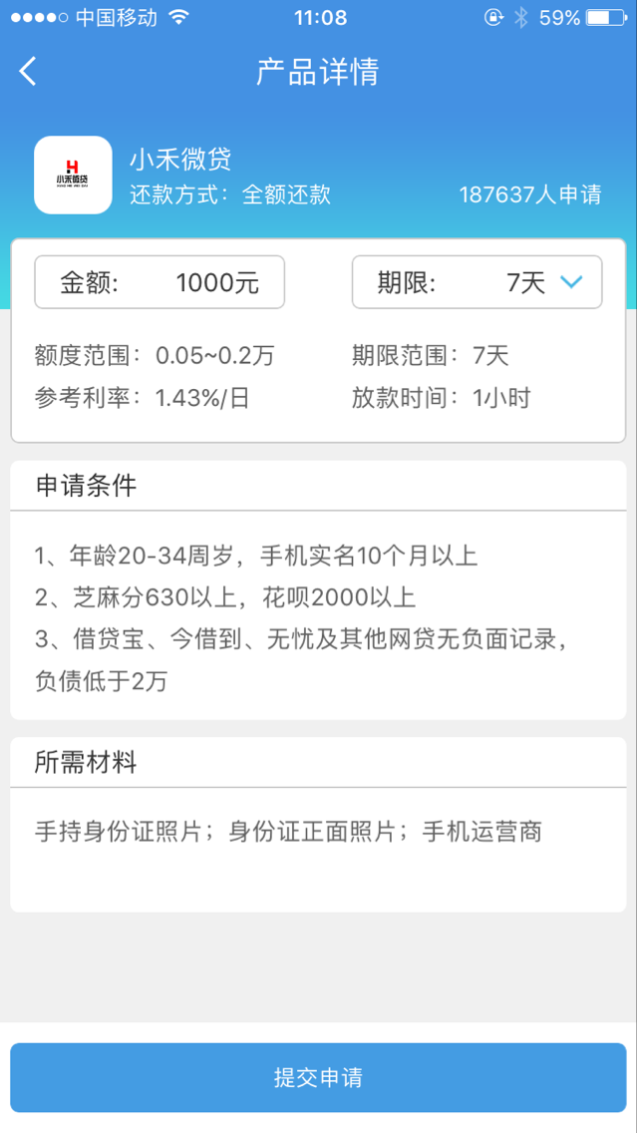

向贷款超市 发起申请不需要share
未填写脱离为单个组件
申请超市和申请个人不一样的vue

多选申请，悬浮窗查看详情

